паспорт предприятия
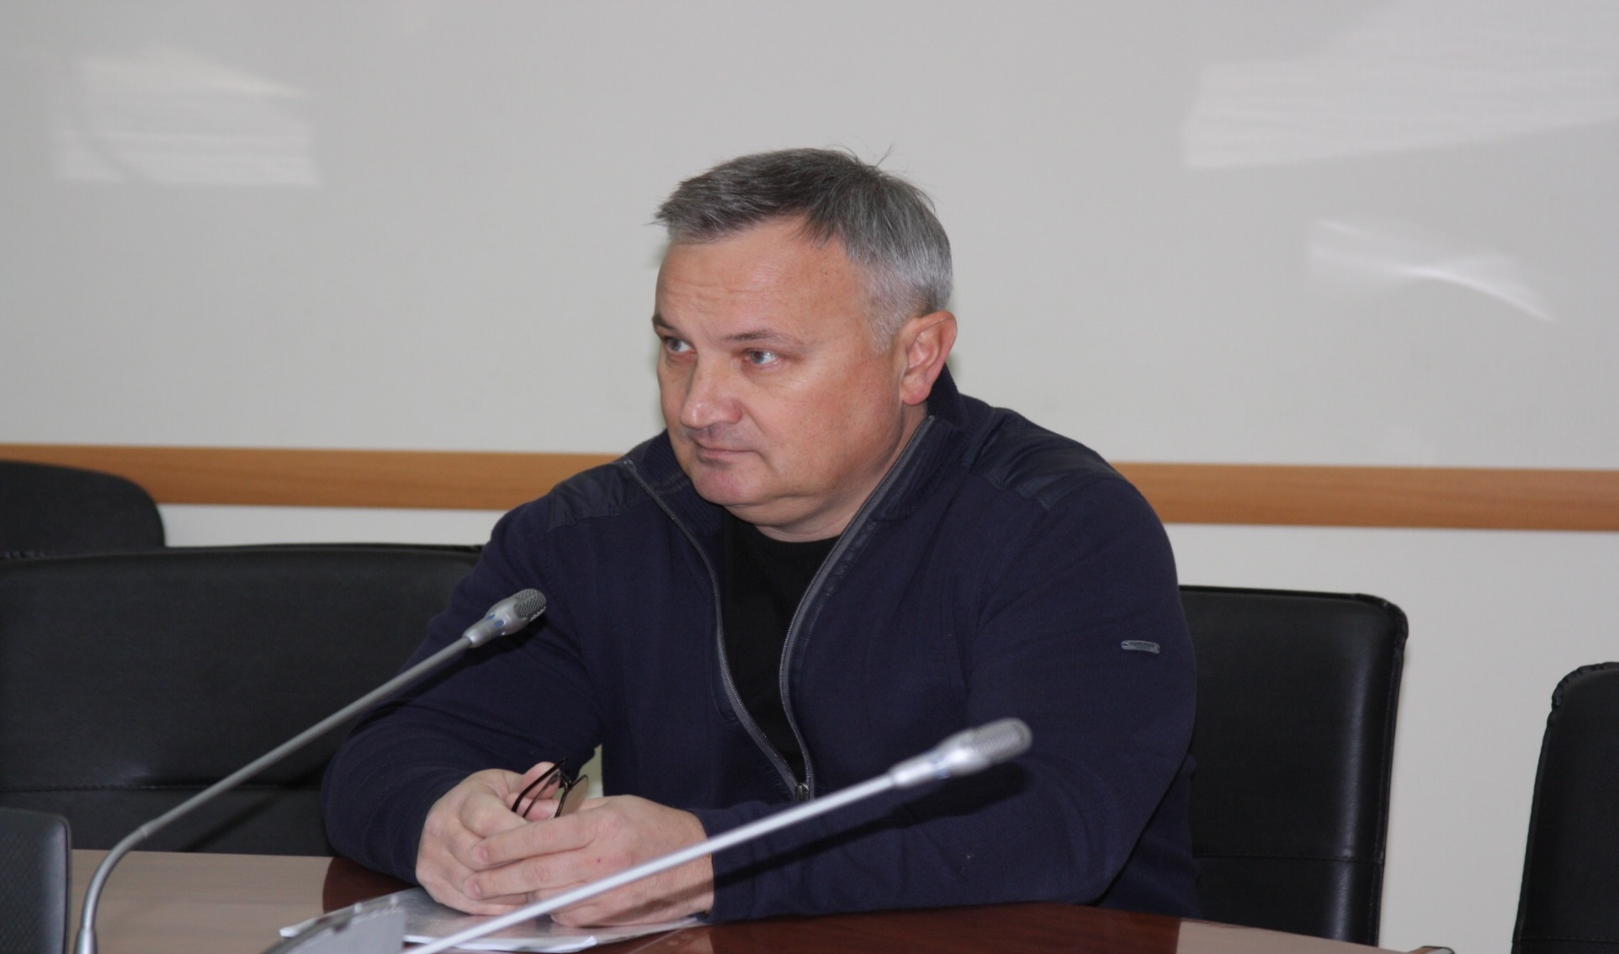
Паспорт регулируемой организации

Общие сведения

№ п/п | Наименование показателя | Значение показателя
1. | Наименование организации | ООО "Энерготранзит"
2. | Период регулирования
3. | Является ли данное юридическое лицо подразделением (филиалом) другой организации | нет
4. | Является ли предприятие плательщиком НДС | да
5. | ИНН | 1657142324
6. | КПП | 165701001
7. | ОГРН | 1141690038225
8. | Учредители организации
 |  | ООО "Прогресс"
… |  | ООО "ГК Транзит"
… |  | Шагалин Максим Александрович
9. | Дата создания (регистрации) организации | 24.08.2014
10. | Уставный капитал | 260 000
11. | Вид деятельности, всего, в т.ч.:
11.1. | Регулируемая деятельность, всего, в т.ч.:
… |  | Передача электрической энергии

 |  | Технологическое присоединение к электрическим сетям

11.2. | Нерегулируемая деятельность, всего, в.ч.: | нет
…
12. | Доля доходов от регулируемого вида деятельности от общей выручки организации (по видам регулируемой деятельности): | 100%
…
13. | Наличие утвержденной Инвестиционной программы | нет
14. | Документ, период действия Инвестиционной программы | нет
15. | Муниципальные образования Республики Татарстан, в которых осуществляется регулируемая деятельность | г.Казань
16. | Основание эксплуатации объектов коммунальной инфрастуктуры | Собственость
 | Адрес организации
17. | Юридический адрес | 420044, РТ, г.Казань ,пр. Х.Ямашева, д.38, офис 315
18. | Почтовый адрес | 420095, РТ, г.Казань ,ул.Шамиля Усманова 28а пом 207
 | Руководитель
19. | Фамилия, имя, отчество | Чубуков Вячеслав Петрович
20. | Должность | Директор
21. | Фото

